상품제안서
에코라이프 라탄 단열 미끄럼 방지 그릇받침 식기 컵받침 냄비받침(대) | 상품코드: F26889

 |  |  |  |  |  |  | 02-412-0044 | www.easy1.co.kr
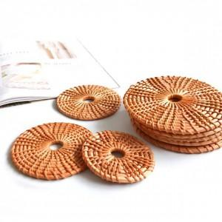

【상세/제작정보】 | 기본수량 미만 인쇄시 비용 추가.

【인쇄/포장옵션】 | / 포장불가능

【공급단가】 | 수량 | 210~ | 420~ | 1,000~ | 3,000~ | 5,000~
*VAT별도 | 단가 | 3,000원 | 2,950원 | 2,880원 | 2,800원 | 2,760원

【상품 URL】 | https://dev.easy1.co.kr:443/src/goods_detail.php?gdno=26889

